對外版
COVID19疫情全民身心健康診療精神科基層診所名單
編號 | 地區 | 醫師名 | 專科別 | 診所名 | 電話 | 地址 | 網址 | 通訊診察治療 機構*註 | QR code
1 | 台北市 | 王仁邦 | 精神科 | 伯特利身心診所 | 02-27200938 | 台北市信義區光復南路421號2樓 | https://bethelpsychiatry.mystrikingly.com/ | 是 | 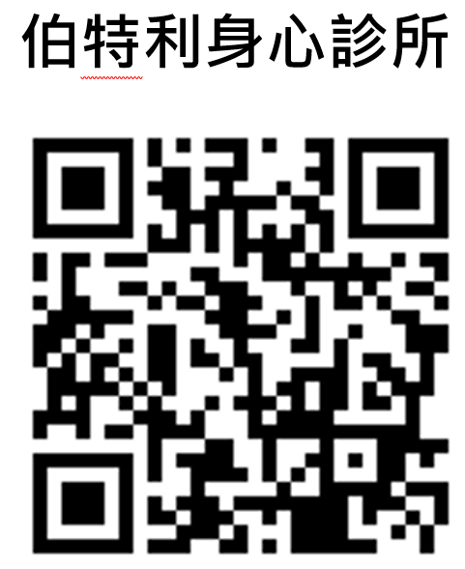
2 | 台北市 | 李旻珊 | 精神科 | 捷思身心醫學診所 | 02-23221739 | 台北市中正區忠孝東路二段100號 5號樓之7 | https://www.justmentalhealth.com.tw/ | 是 | 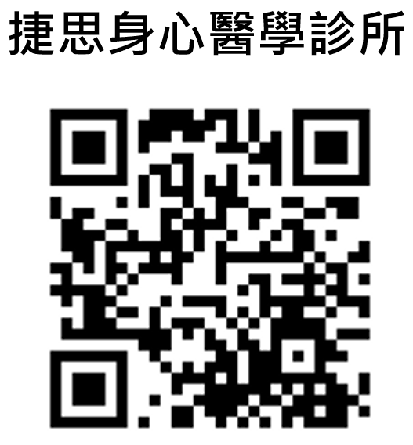
3 | 台北市 | 鄭宇明 | 精神科 | 石牌鄭身心醫學診所 | 02-28227660 | 台北市北投區石牌路一段69號1樓 | http://www.shipaicheng.com.tw/ | 是 | 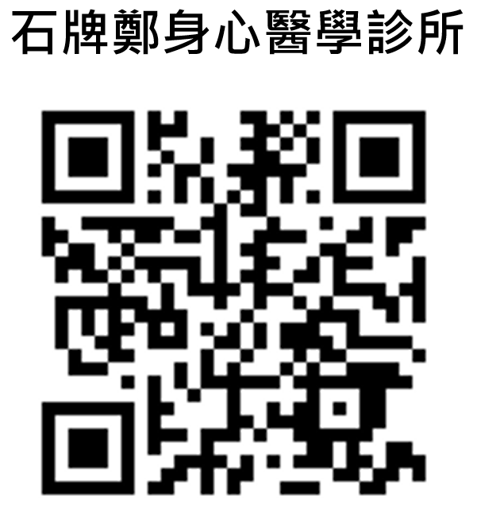
4 | 台北市 | 李慧玟 | 精神科 | 台北市天晴身心診所 | 02-28355329 | 台北市士林區中山北路六段292號 | http://www.skybright.com.tw/skybrightm_1/website-1/007/index_offical.html | 是 | 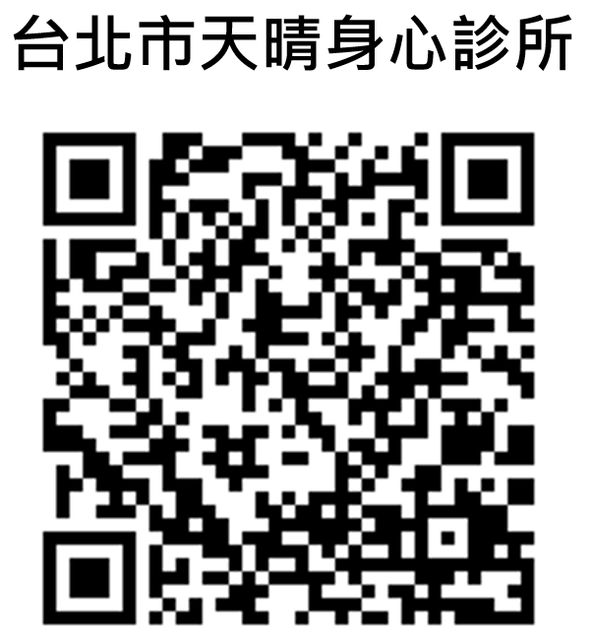
5 | 台北市 | 洪敬倫 | 精神科 | 振芝心身醫學診所 | 02-25069169 | 台北市中山區復興北路282號2樓 | https://www.blossomclinic.com.tw/ | 是 | 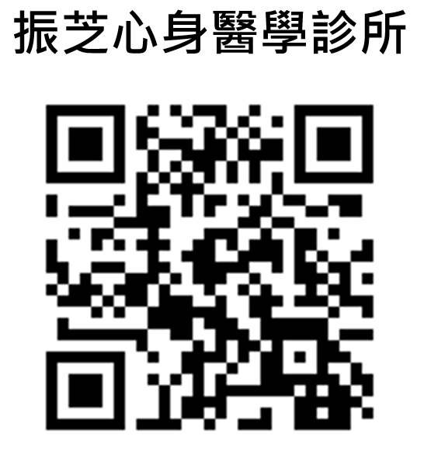
6 | 台北市 | 葉卓兪 | 精神科 | 大心診所 | 02-27718821 | 台北市大安區忠孝東路四段205巷7弄13號2樓 | https://www.betterhelpgroup.com/ | 是 | 
7 | 台北市 | 江漢光 | 精神科 | 光慧診所 | 02-27555627 02-27555727 | 台北市大安區復興南路二段176號 | (無網頁)
8 | 台北市 | 李政洋 | 精神科 | 李政洋身心診所 | 02-27620086 | 台北市松山區三民路84號 | https://www.leepsyclinic.com/ | 是 | 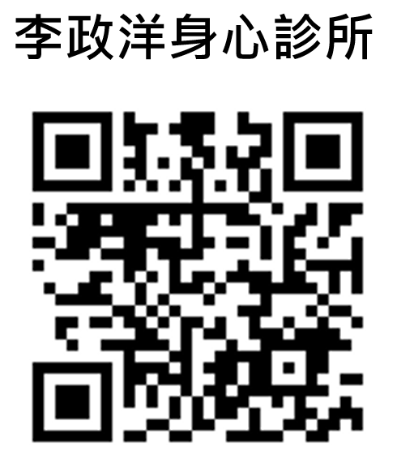
9 | 台北市 | 魯思翁 | 精神科 | 平安身心精神科診所 | 02-23680055 | 台北市中正區羅斯福路三段218號1樓 | http://www.shalompsy.com.tw/ |  | 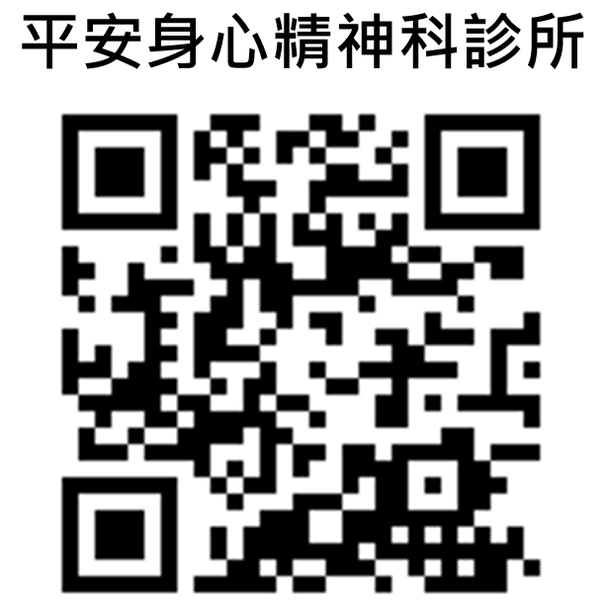
10 | 台北市 | 黃信得 | 精神科 | 天母康健身心診所 | 02-28378787 | 台北市士林區德行西路100號 | https://zh-tw.facebook.com/HappyDr | 是 | 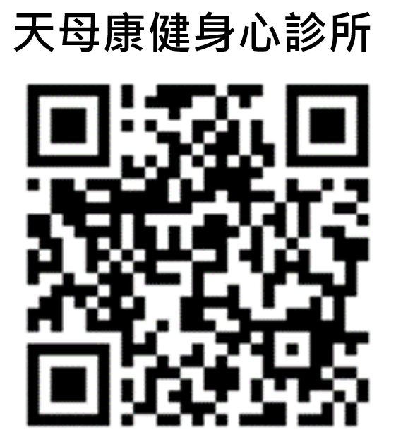
11 | 台北市 | 林威廷 | 精神科 | 林威廷身心精神科診所 | 02-26308128 | 台北市內湖區東湖路10號 | https://lin-mindclinic.com.tw/ | 是 | 
12 | 台北市 | 黃苑婷 | 精神科 | 內湖身心精神科診所 | 02-26271028 | 台北市內湖區內湖路一段439號1樓 | https://neihu-mindclinic.com.tw/ | 是 | 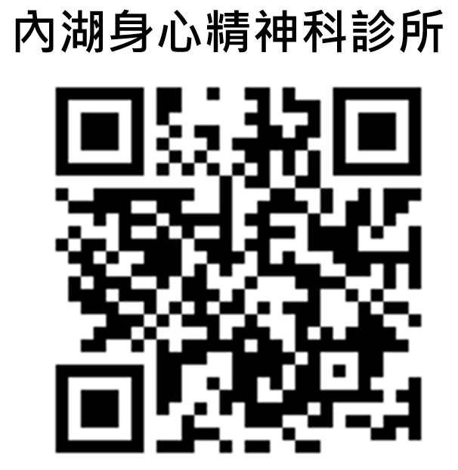
13 | 台北市 | 黃鈞蔚 | 精神科 | 鈺璽診所 | 02-25095569 | 台北市中山區南京東路二段132號4樓 | https://yoursclinic.com.tw/ | 是 | 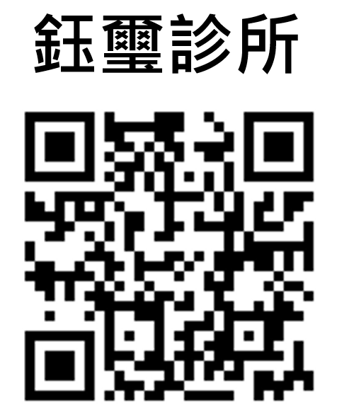
14 | 台北市 | 吳佳璇 | 精神科 | 遠東聯合診所 | 02-3111525 | 台北市中正區永綏街8-14號 | http://www.fepc.com.tw/ | 是 | 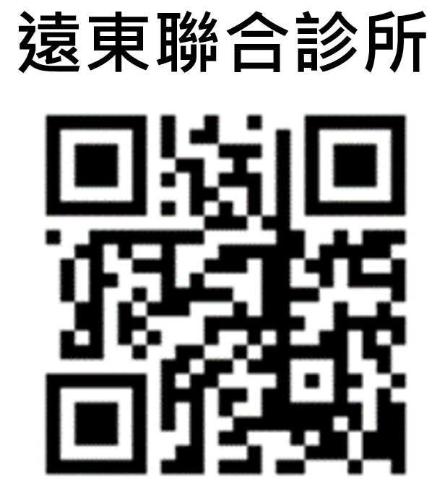
15 | 新北市 | 楊聰財 | 精神科 | 楊聰才診所 | 02-29181299 | 新北市新店區中興路二段239號2樓 | https://www.yang1963.com.tw/ | 是 | 
16 | 新北市 | 陳亭秀 | 精神科 | 永平身心診所 | 02-29205660 | 新北市永和區中山路一段174號 | http://www.yp-clinic.com/ | 是 | 
17 | 新北市 | 郭家穎 | 精神科 | 樂活精神科診所 | 02-29463655 | 新北市中和區安樂路25號 | http://www.spirits.url.tw/Zhonghe/ | 是 | 
18 | 新北市 | 陳書喬 | 精神科 | 板橋實健診所 | 02-29626888 會再加裝專線 | 新北市板橋區中山路二段32號 | http://www.sunshine-clinic.com/severice.htm | 是 | 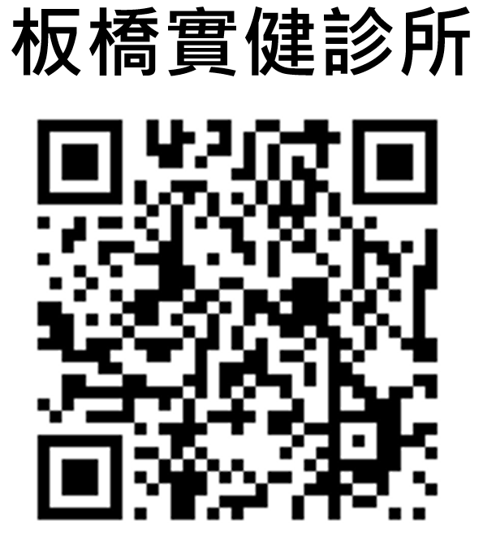
19 | 新北市 | 陳志軒 | 精神科 | 心晴診所 | 02-89250802 | 新北市永和區竹林路27號 | http://www.sunshine-clinic.com/information.htm | 是 | 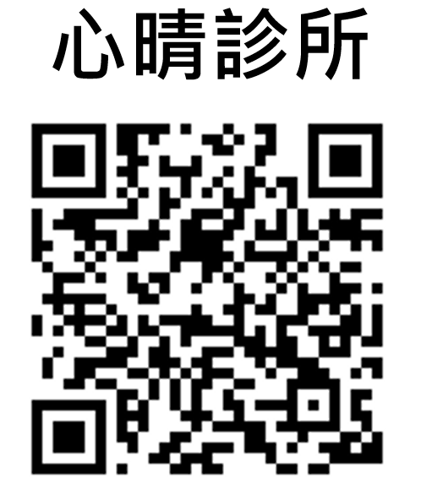
20 | 新北市 | 賴雅文 | 精神科 | 喜悅診所 | 02-26820039 | 新北市樹林區中山路一段10號 | http://www.spirits.url.tw/Shulin/ | 是 | 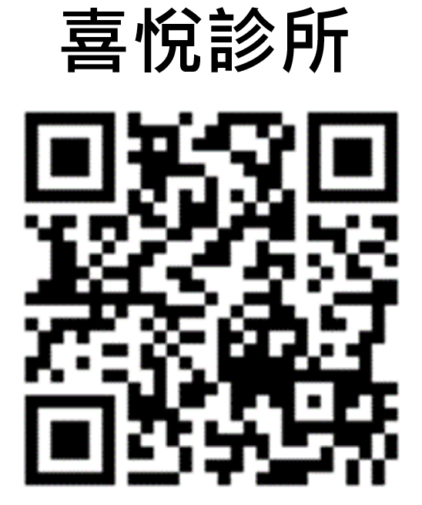
21 | 新北市 | 蔡喜箴 | 精神科 | 新莊永悅診所 | 02-22048782 | 新北市新莊區民安西路6號 | (無網頁) | 是
22 | 新北市 | 李秀娟 | 精神科 | 樂為診所 | 02-22500007 | 新北市板橋區漢生西路68號 | https://thewayclinic.business.site/ | 是 | 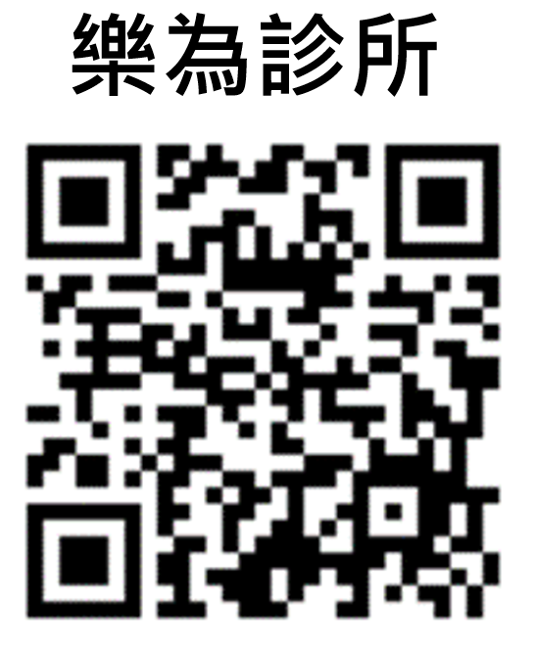
23 | 新北市 | 王桓奇 | 精神科 | 晴美身心診所 | 02-29081775 | 新北市新莊區中正路577號 | https://harumipsyclinic.pixnet.net/blog |  | 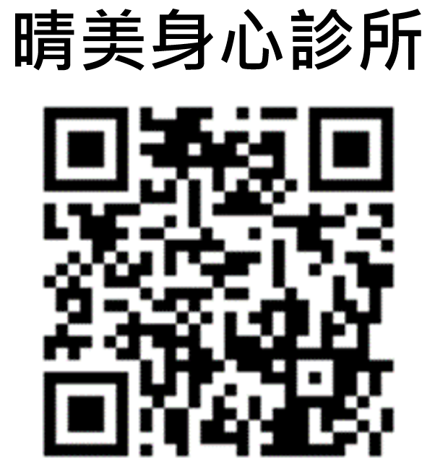
24 | 桃園市 | 謝正熙 | 精神科 | 正文身心診所 | 03-3151658 | 桃園市桃園區經國路196號 | https://www.mentalclinic.com.tw/ | 是 | 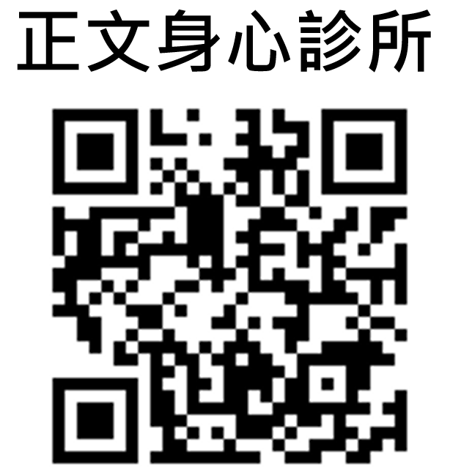
25 | 桃園市 | 單瑜 | 精神科 | 尚語身心診所 | 03-4512181 | 桃園市中壢區忠孝路62號 | https://www.listenerclinic.tw/ | 是 | 
26 | 桃園市 | 劉貞柏 | 精神科 | 柏樂診所 | 03-4560208 | 桃園市中壢區中山東路二段37號1樓 | https://happypoclinic.blogspot.com/ |  | 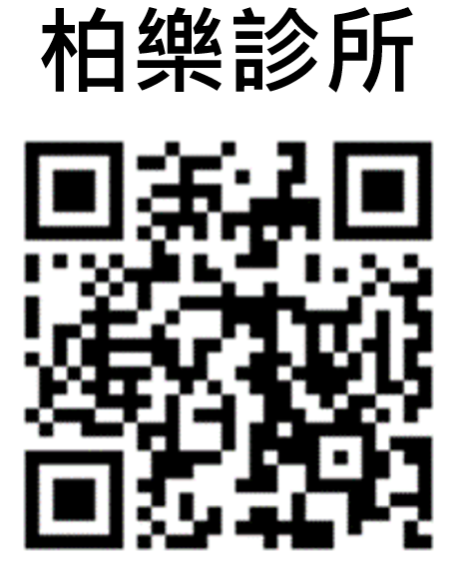
27 | 桃園市 | 林晴玉 | 精神科 | 心晴診所 | 03-3467895 | 桃園市桃園區大有路360號1樓 | http://www.sunshine-clinic.com.tw/index.html |  | 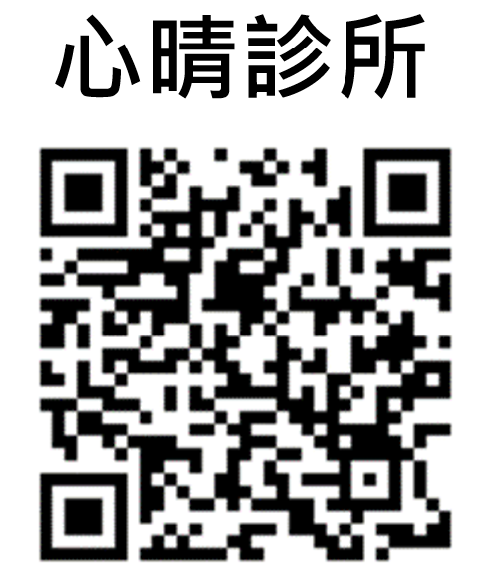
28 | 桃園市 | 郭信麟 | 精神科 | 悅情身心科診所 | 03-3411220 | 桃園市桃園區大興西路二段110號 | https://www.joyfulclinic.com.tw/ |  | 
29 | 桃園市 | 吳威毅 | 精神科 | 一德身心診所 | 03-3583115 | 桃園市桃園區同德十一街138號 | https://yideclinic.com.tw/h/index?key=033583115 | 是 | 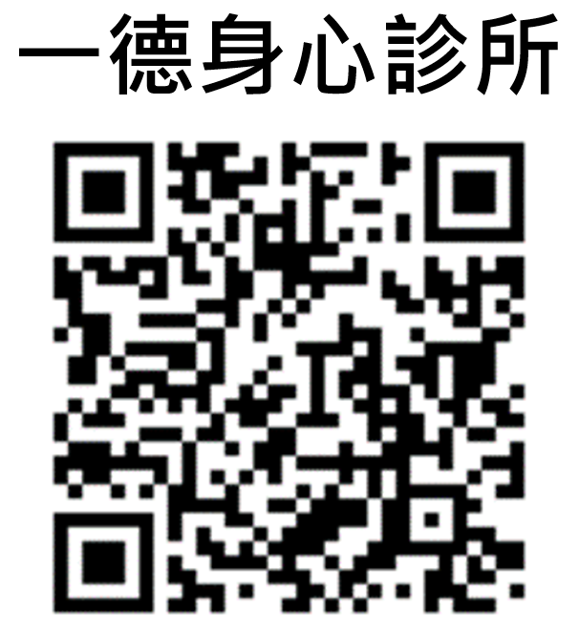
30 | 桃園市 | 陳炯旭 | 精神科 | 陳炯旭診所 | 03-2805285 | 桃園市中壢區九和五街7號 | https://www.mainpi.com/query?i=842 | 是 | 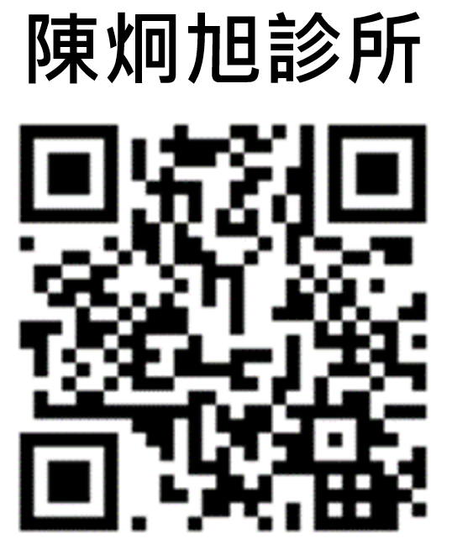
31 | 台中市 | 林淇祥 | 精神科 | 林淇祥診所 | 0918229116 04-25289595 | 台中市豐原區中正路251號 | https://www.minddoc.com.tw/ | 是 | 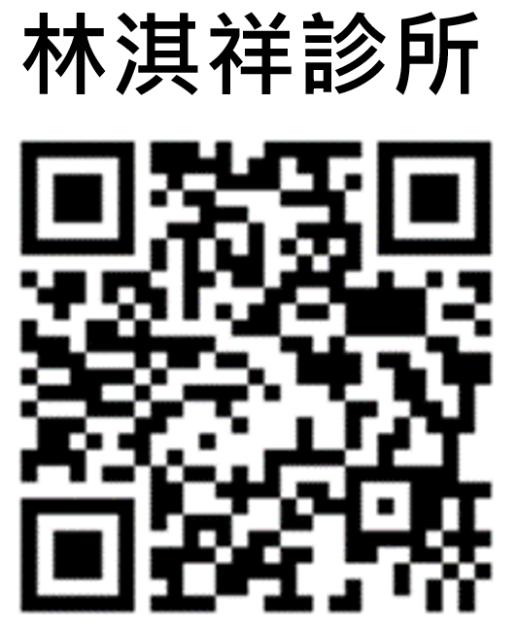
32 | 台中市 | 賴德仁 | 精神科 | 德仁診所 | 04-22652718 | 台中市南區南平路314號 | https://mental-health-clinic-320.business.site/ | 是 | 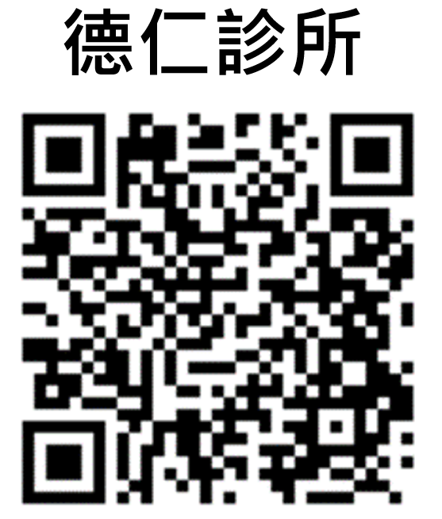
33 | 台南市 | 鍾明勳 | 精神科 | 明如身心診所 | 06-7225656 | 台南市佳里區文化路178號 | https://zh-tw.facebook.com/pages/category/Psychiatrist/%E6%98%8E%E5%A6%82%E8%BA%AB%E5%BF%83%E8%A8%BA%E6%89%80-356056898201036/ | 是 | 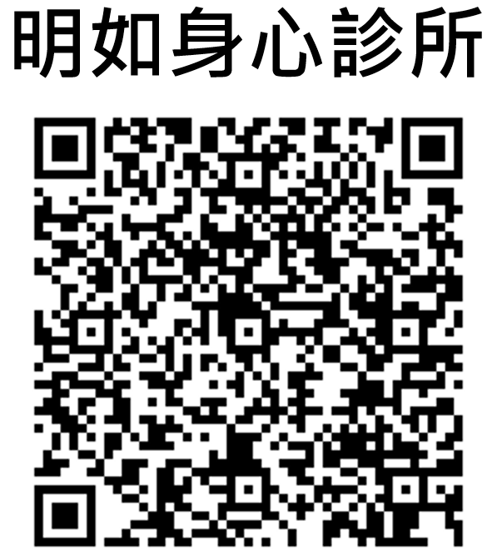
34 | 台南市 | 林界男 | 精神科 | 心田診所 | 06-3306768 | 台南市歸仁區民權南路23號1樓 | https://zh-tw.facebook.com/pages/category/Mental-Health-Service/%E5%BF%83%E7%94%B0%E8%A8%BA%E6%89%80-388466877917499/ | 是 | 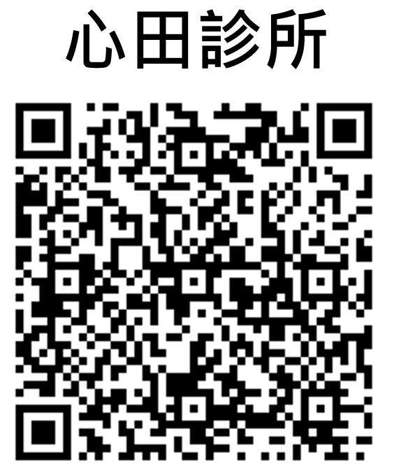
35 | 台南市 | 王盈彬 | 精神科 | 王盈彬精神科診所 | 06-2600661 | 台南市東區崇善路406號 | http://www.drwang.com.tw/aboutclinic.html | 是 | 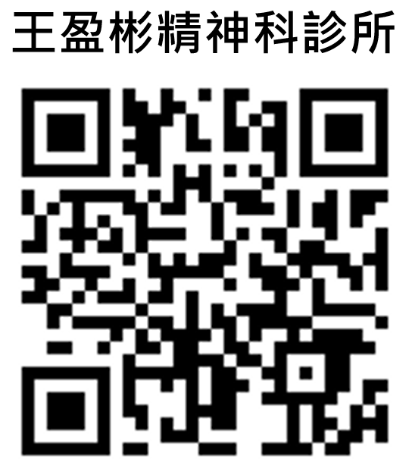
36 | 台南市 | 羅信宜 | 精神科 | 羅信宜精神科診所 | 06-2002268 | 台南市北區長榮路四段141號 | https://www.psymedicine-clinic.com.tw/ | 是 | 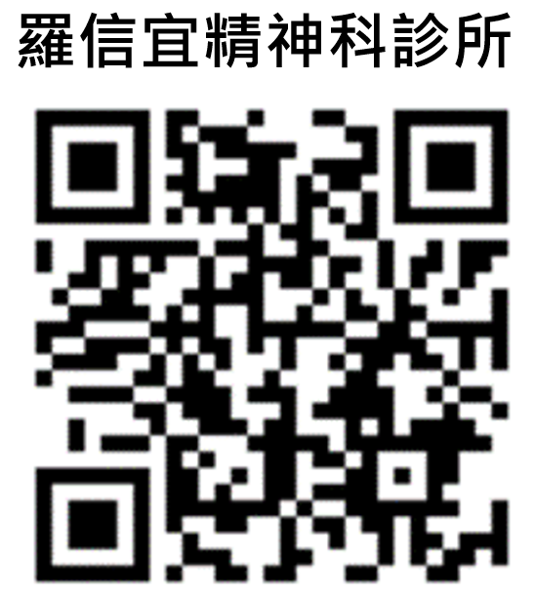
37 | 台南市 | 林晏弘 | 精神科 | 林晏弘診所 | 06-6336500 | 台南市新營區中山路70號 | https://zh-tw.facebook.com/pages/category/Hospital/%E6%9E%97%E6%99%8F%E5%BC%98%E8%A8%BA%E6%89%80-441893655916537/ | 是 | 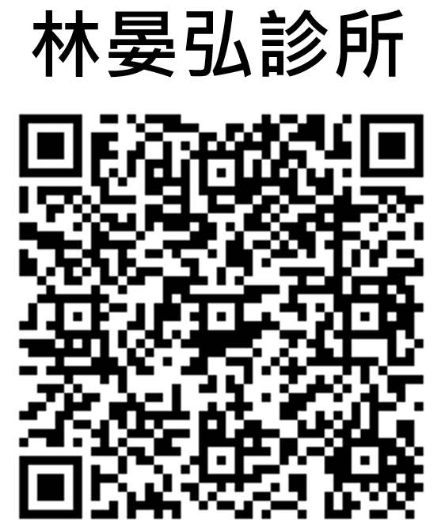
38 | 台南市 | 杜佳軒 | 精神科 | 心寬診所 | 06-3131212 | 台南市永康區中華路245號 | http://www.mindspa.com.tw/index.html | 是 | 
39 | 台南市 | 江明澤 | 精神科 | 明澤欣心診所 | 06-2012866 | 台南市永康區永大路三段411號 | http://www.hsin-sin.com.tw/aboutus.html | 是 | 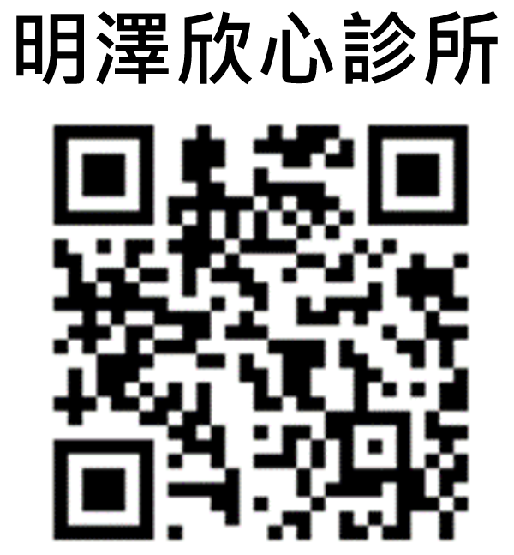
40 | 台南市 | 范庭瑋 | 精神科 | 心樂活診所 | 06-2383636 | 台南市東區凱旋路39號 | https://mindlohas.pixnet.net/blog | 是 | 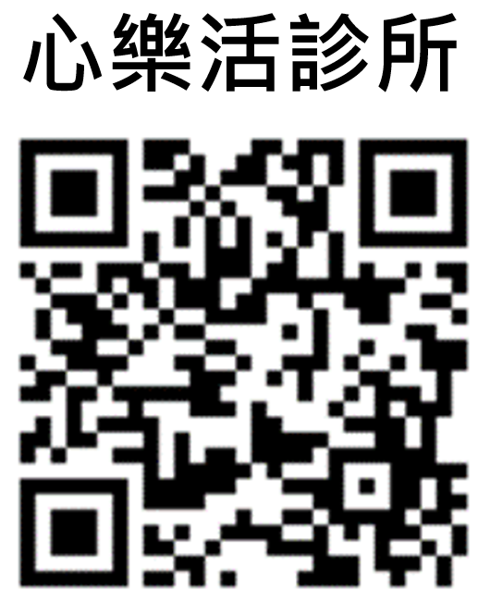
41 | 台南市 | 陳文郁 | 精神科 | 晴光診所 | 06-5856629 | 台南市善化區大成路202號 | http://www.qing-guang.tw/contact.htm | 是 | 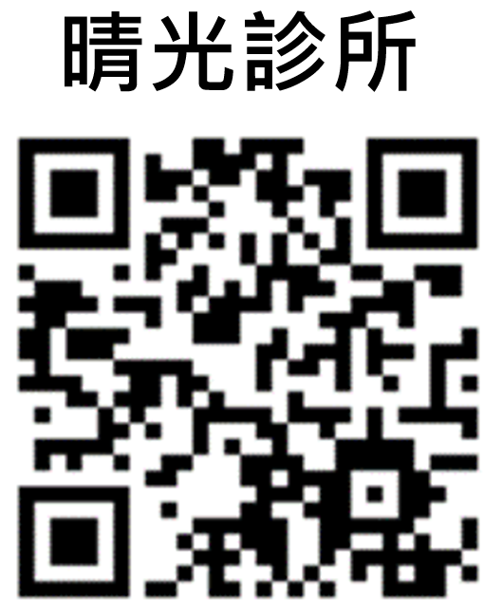
42 | 台南市 | 蕭文勝 | 精神科 | 蕭文勝診所 | 06-2755088 | 台南市東區東門路二段205號 | https://2755088.com/ | 是 | 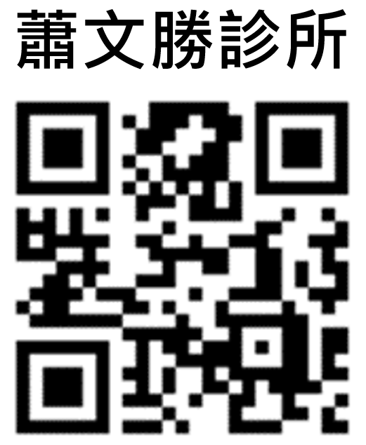
43 | 台南市 | 吳吉得 | 精神科 | 吳吉得診所 | 06-3563342 | 台南市安南區安和路五段280號 | (無網頁) | 是
44 | 台南市 | 郭建成 | 精神科 | 安芯診所 | 06-5727629 | 台南市麻豆區民權路43之3號 | http://www.anxin.url.tw/ | 是 | 
45 | 台南市 | 王鋕清 | 精神科 | 晟欣診所 | 06-2585766 | 台南市中西區中華西路二段506號 | http://www.csclinic.tw/ |  | 
46 | 高雄市 | 范樂群 | 精神科 | 樂群診所 | 07-5555596 | 高雄市鼓山區中華一路946號1樓 | http://www.lechun.com.tw/index.php | 是 | 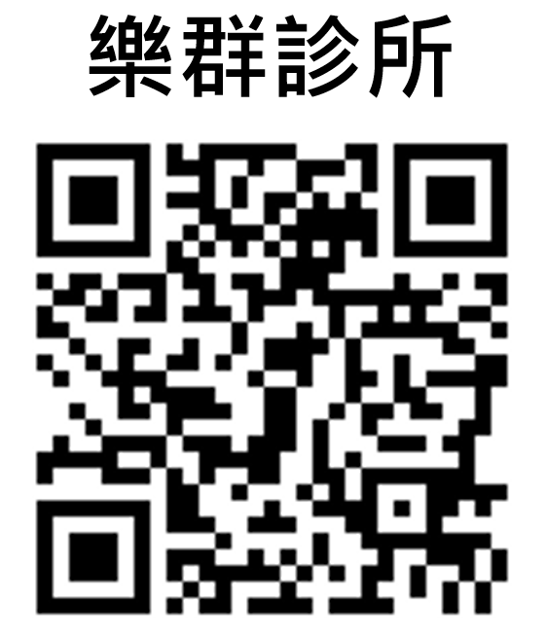
47 | 高雄市 | 林耕新 | 精神科 | 耕心療癒診所 | 07-3592011 | 高雄市左營區曾子路332號 | https://www.healing.tw/ | 是 | 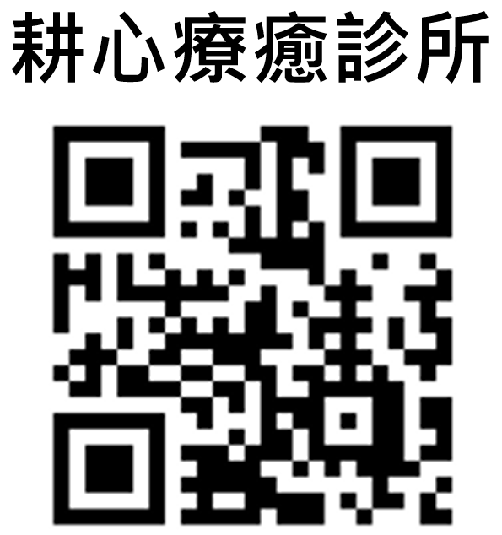
48 | 高雄市 | 孫柏鈞 | 精神科 | 希望心靈診所 | 07-3110303 | 高雄市三民區九如二路281號 | http://hopepsyclinic.weebly.com/ | 是 | 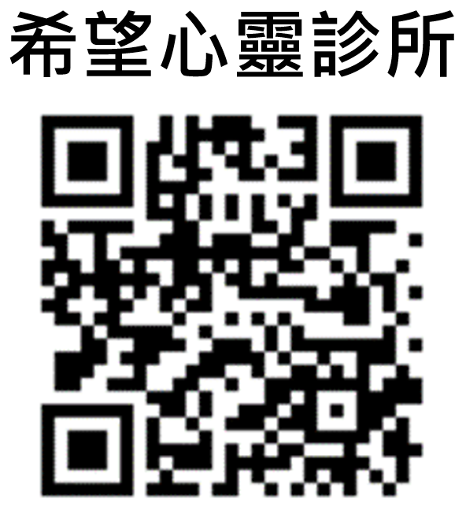
49 | 高雄市 | 唐子俊 | 精神科 | 唐子俊診所 | 07-5564028 | 高雄市左營區忠言路193號 | https://tangpsyclinic.weebly.com/ | 是 | 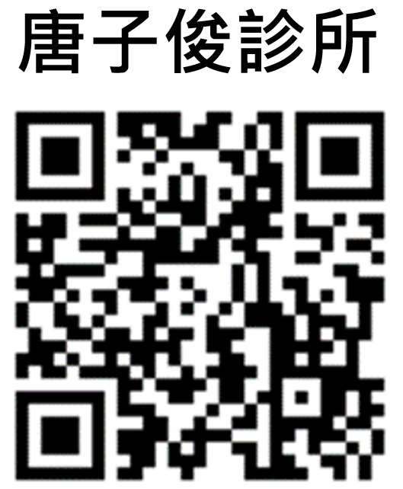
50 | 高雄市 | 謝佳峰 | 精神科 | 心方診所 | 07-3450697 | 高雄市左營區華夏路728號 | http://1637.tw/07-3450697/index.html | 是 | 
51 | 高雄市 | 朱晉良 | 精神科 | 榮欣身心診所 | 07-2150123 | 高雄市新興區五福二路144號1樓 | https://www.dr-chu.com.tw/index.html | 是 | 
52 | 高雄市 | 李俊人 | 精神科 | 欣明精神科診所 | 07-6627802 | 高雄市旗山區延平一路660號 | http://www.hsinming.com/%E8%A8%BA%E6%89%80%E4%BB%8B%E7%B4%B9.html | 是 | 
53 | 高雄市 | 許家璋 | 精神科 | 家慈診所 | 07-3333375 | 高雄市苓雅區永康街118號 | http://www.mymama.com.tw/ | 是 | 
54 | 高雄市 | 林宏彥 | 精神科 | 心悦診所 | 07-3805562 | 高雄市三民區建工路587號 | https://www.mindhappy.com.tw/index.html | 是 | 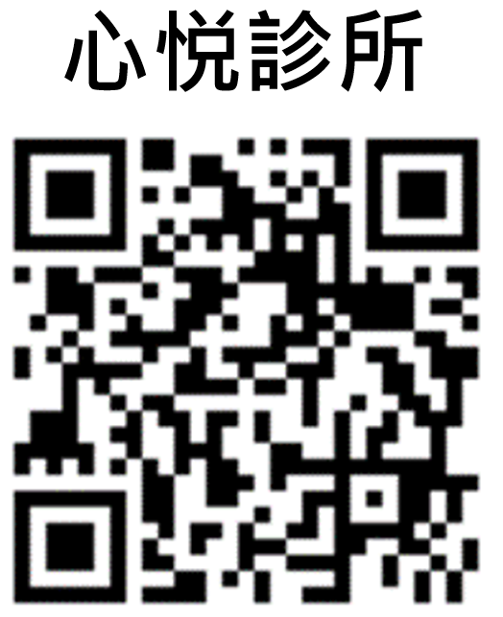
55 | 高雄市 | 陸悌 | 精神科 | 尋路身心診所 | 07-3506021 | 高雄市左營區重立路533號1樓 | https://local-medical-services-588.business.site/ | 是 | 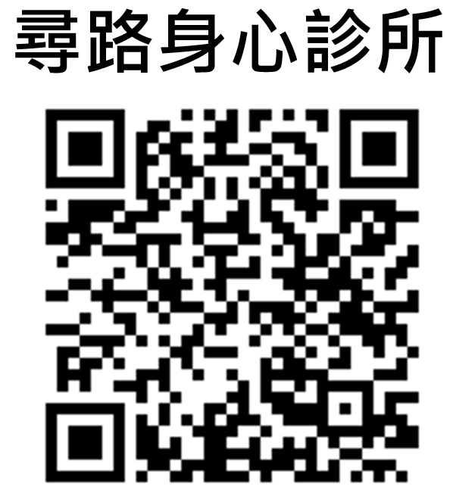
56 | 高雄市 | 陳舒欣 | 精神科 | 舒心身心診所 | 07-3116116 | 高雄市三民區吉林街150號2樓 | https://alternative-medicine-16.business.site/ | 是 | 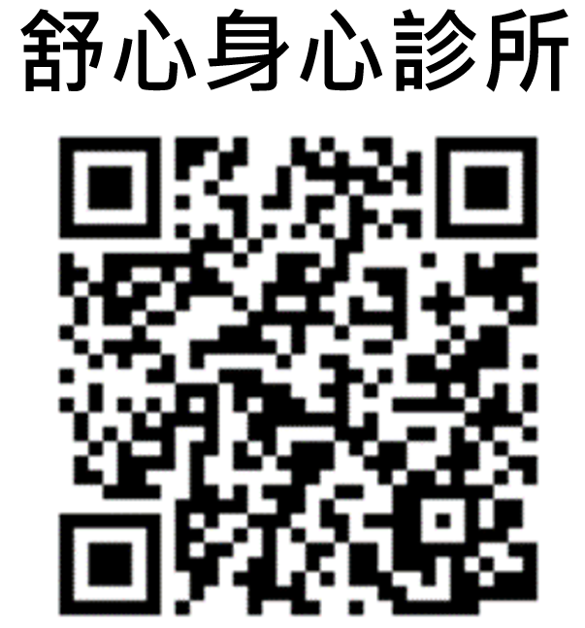
57 | 高雄市 | 郭玉柱 | 精神科 | 郭玉柱診所 | 07-3661166 | 高雄市楠梓區軍校路838號 | https://drkuo-clinic.com.tw/ | 是 | 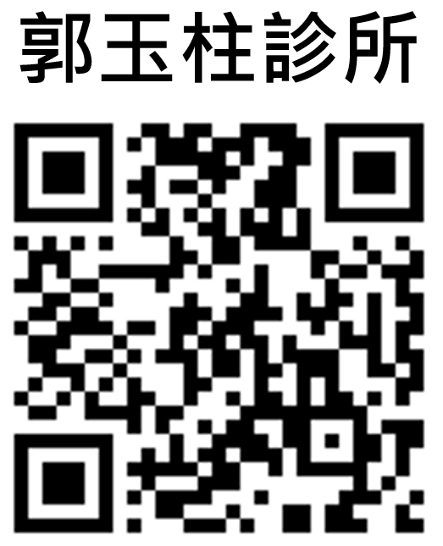
58 | 高雄市 | 孫讚福 | 精神科 | 河堤診所 | 07-5575658 | 高雄市左營區裕誠路190號 | http://www.riverside.tw/ | 是 | 
59 | 高雄市 | 鄭沁綺 | 精神科 | 寬福診所 | 07-5570708 | 高雄市左營區明誠二路200號 | http://www.kfclinic.com.tw/ | 是 | 
60 | 高雄市 | 吳景寬 | 精神科 | 大順景福診所 | 07-3833799 | 高雄市三民區大順二路720號 | http://jfclinic.com.tw/?gclid=EAIaIQobChMI87ext_Kg8QIVlZvCCh3EtwIhEAAYASAAEgJEk_D_BwE | 是 | 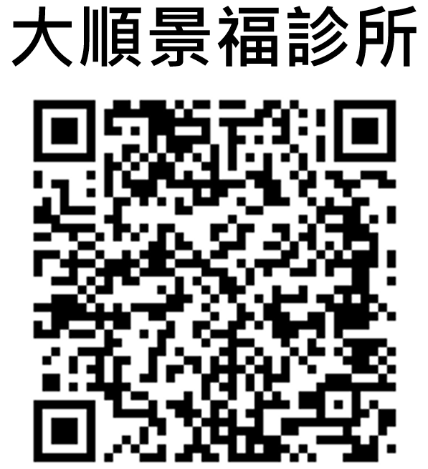
61 | 高雄市 | 王瓊儀 | 精神科 | 心欣診所 | 07-3640490 | 高雄市楠梓區德民路822號 | http://joycepsychiatricclinic.blogspot.com/p/blog-page.html | 是 | 
62 | 高雄市 | 陳明招 | 精神科 | 心樂是診所 | 07-3847373 | 高雄市三民區九如一路333號 | https://www.facebook.com/clsmedical333/ | 是 | 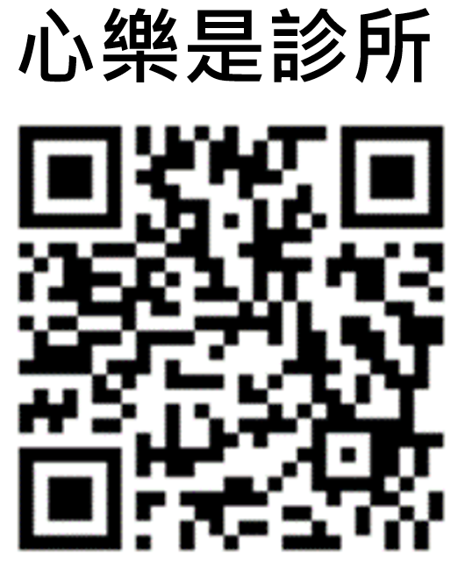
63 | 高雄市 | 蔡東杰 | 精神科 | 養全診所 | 07-3451258 | 高雄市左營區文康路109號 | https://www.holistic.tw/news.php | 是 | 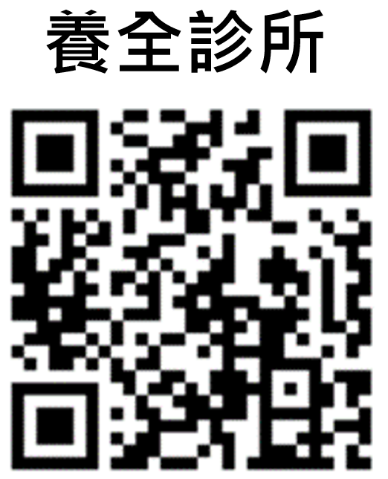
64 | 高雄市 | 簡佳璋 | 精神科 | 佳璋診所 | 07-7212090 | 高雄市苓雅區三多一路303號 | https://dr1127.com.tw/ | 是 | 
65 | 高雄市 | 陳建佑 | 精神科 | 佳欣診所 | 07-7212090 | 高雄市前鎮區英明一路142號 | https://dr1127.com.tw/timeB.html | 是 | 
66 | 新竹市 | 林正修 | 精神科 | 林正修診所 | 03-5166746 | 新竹市東區新光路38號 | https://zh-tw.facebook.com/drlin035166746/ |  | 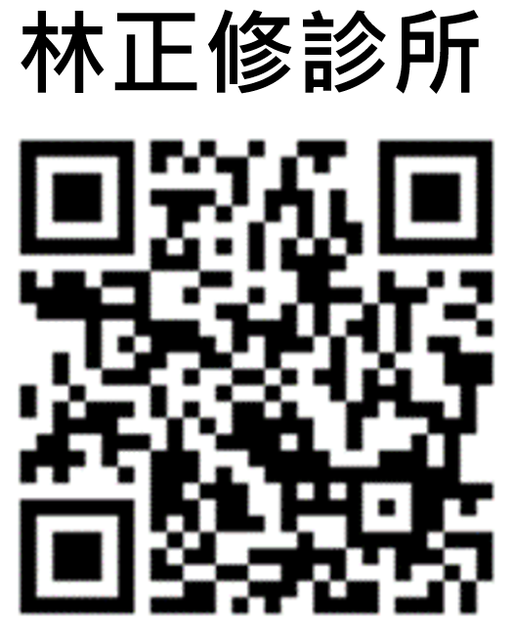
67 | 新竹市 | 陳能清 | 精神科 | 能清安欣診所 | 03-5357600轉14 | 新竹市東區中央路214號 | http://www.provenceclinic.com.tw/news_time.php | 是 | 
68 | 新竹市 | 黃薇諭 | 精神科 | 馬大元診所 | 03-5794698 | 新竹市東區光復路一段544巷36號 | https://mdycliniccom.wordpress.com/ | 是 | 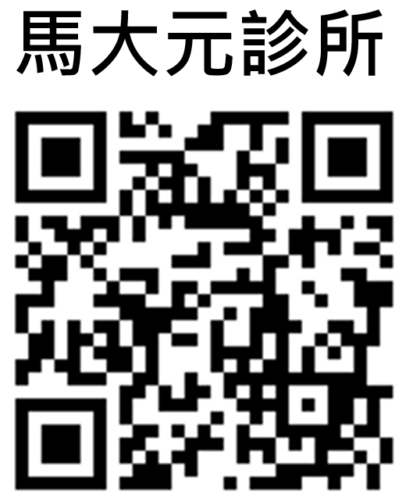
69 | 新竹市 | 林彥輝 | 精神科 | 平衡身心診所 | 03-5320622 | 新竹市東區北大路92巷59號 | https://www.balancepsyclinic.com.tw/ |  | 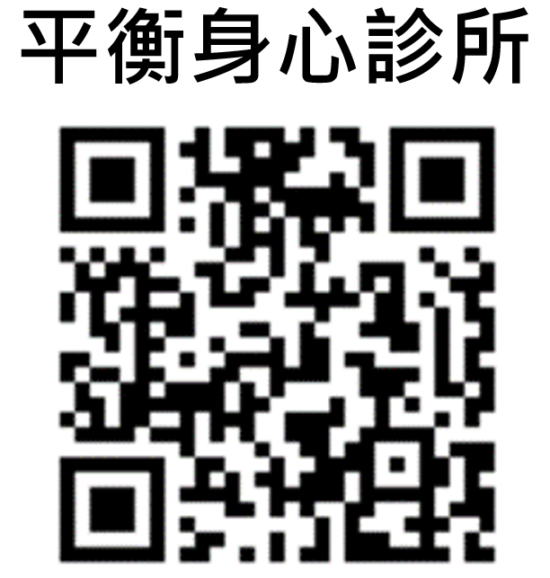
70 | 新竹縣 | 姚姵宇 | 精神科 | 安立身心診所 | 03-6577622 | 新竹縣竹北市莊敬北路78號 | https://www.facebook.com/annli.clnic/ | 是 | 
71 | 苗栗縣 | 吳四維 | 精神科 | 吳四維診所 | 0939128794 | 苗栗縣苗栗市中正路291號 | https://www.facebook.com/pages/category/Medical-Service/%E5%90%B3%E5%9B%9B%E7%B6%AD%E8%A8%BA%E6%89%80-101639471326043/ |  | 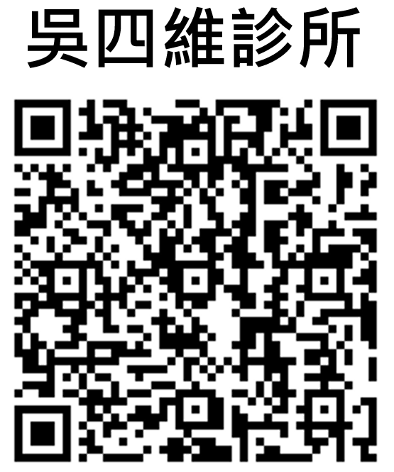
72 | 雲林縣 | 廖寶全 | 精神科 | 廖寶全診所 | 0988766330 | 雲林縣虎尾鎮東明路182號 | https://zh-tw.facebook.com/safemind182/ | 是 | 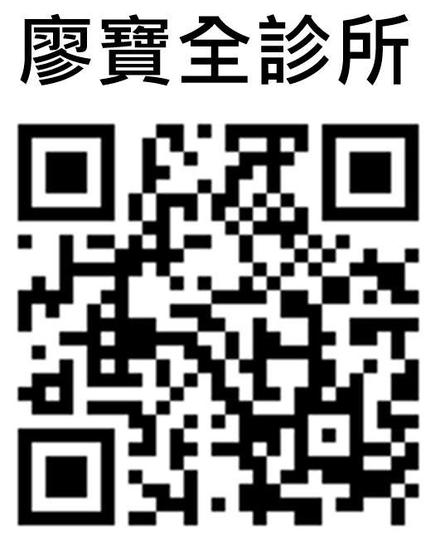
73 | 嘉義市 | 王家麟 | 精神科 | 真善渼診所 | 05-2230505 | 嘉義市西區民族路642號 | https://zh-tw.facebook.com/wclpsy2704/ | 是 | 
74 | 宜蘭縣 | 劉光中 | 精神科 | 光中身心診所 | 03-9312300 | 宜蘭縣宜蘭市光復路30號2樓 | https://zh-tw.facebook.com/%E5%AE%9C%E8%98%AD-%E5%85%89%E4%B8%AD%E8%BA%AB%E5%BF%83%E8%A8%BA%E6%89%80-174705239300507/ | 是 | 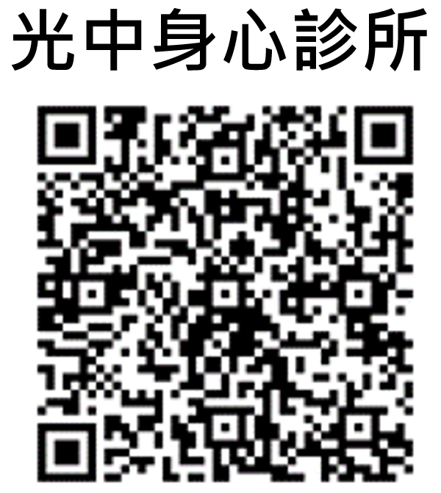
75 | 花蓮縣 | 王春惠 | 精神科 | 同心診所 | 03-8567803 | 花蓮縣花蓮市莊敬路148-1號 | (無網頁) | 是
76 | 花蓮縣 | 林岳增 | 精神科 | 悅增身心診所 | 03-8321805 | 花蓮縣花蓮市中華路373-9號 | https://www.facebook.com/pages/category/Mental-Health-Service/%E6%82%85%E5%A2%9E%E8%BA%AB%E5%BF%83%E8%A8%BA%E6%89%80-780119292335576/ |  | 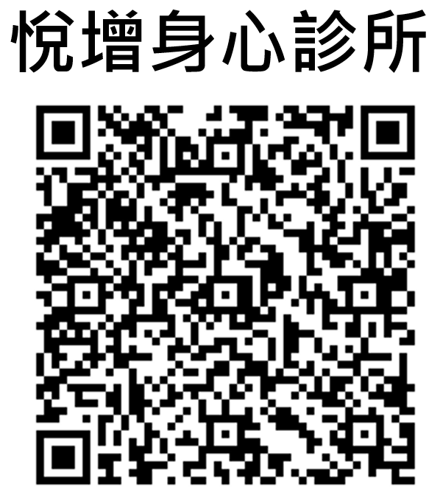
77 | 花蓮縣 | 劉邦垠 | 精神科 | 悅思身心診所 | 03-8460436 | 花蓮縣吉安鄉建國路二段213號1樓 | (無網頁) | 是
78 | 澎湖縣 | 沈宏穗 | 精神科 | 陽明診所 | 06-9266633 | 澎湖縣馬公市北辰街12號 | (無網頁)
79 | 金門縣 | 吳阿瑾 | 精神科 | 愛人放心診所 | 082-312313 | 金門縣金城鎮民權路226巷4弄7號 | https://www.facebook.com/loveandpeace.clinic.km/ | 是 | 
註：目前已經衛生局指定通訊方式診察治療機構。

